Sheet1
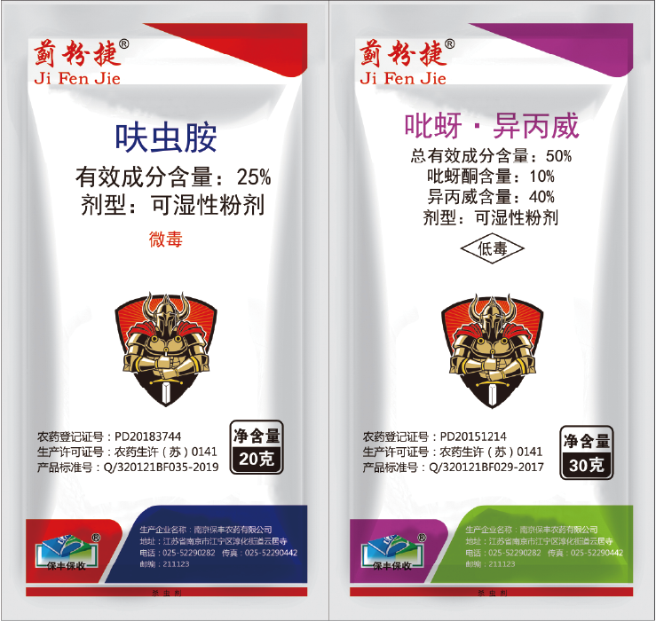 | 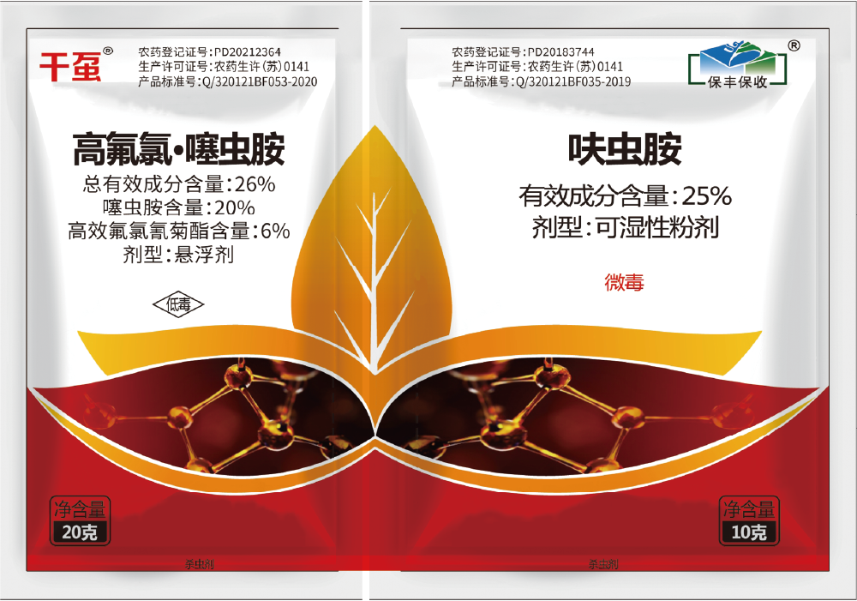 | 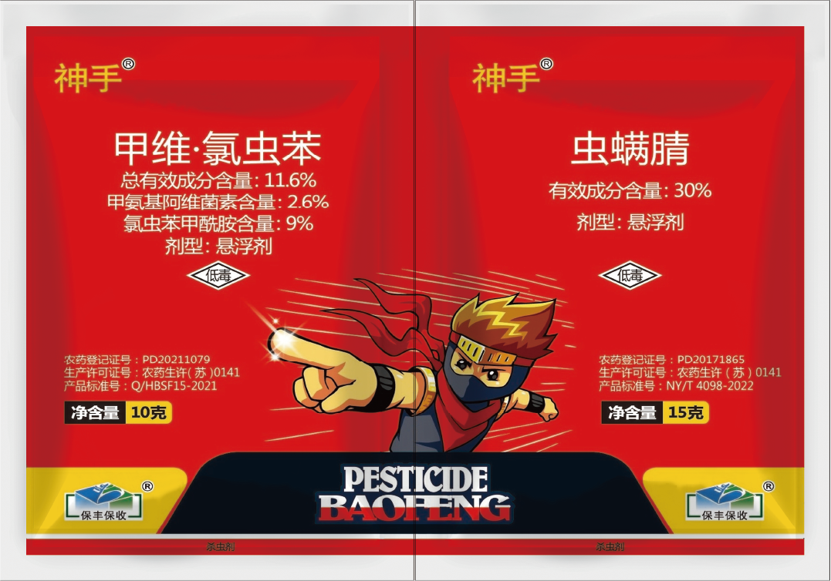 | 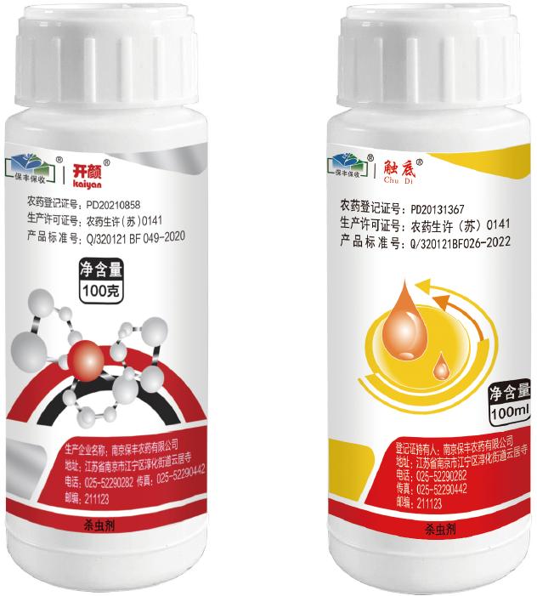 | 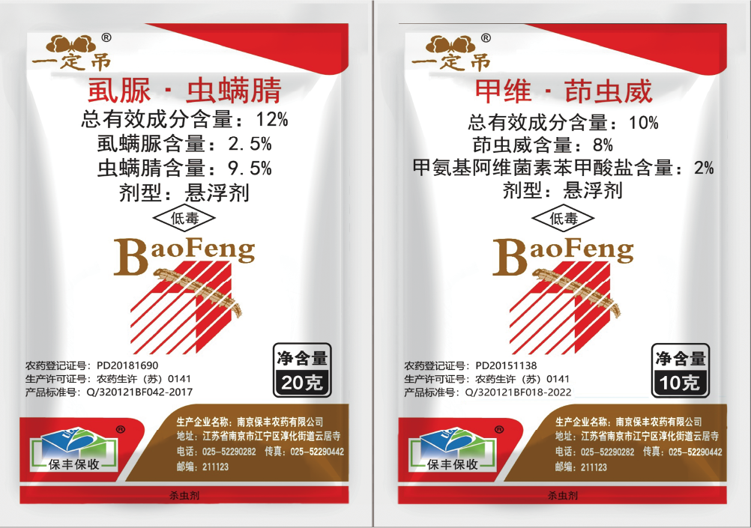
25% 呋虫胺 + 50% 吡蚜·异丙威 | 高氟氯·噻虫胺 + 25% 呋虫胺 | 11.6% 甲维·氯虫苯 + 30% 虫螨腈 | 5% 阿维菌素 + 25% 丙溴·辛硫磷 | 12% 虱脲·虫螨腈 + 10% 甲维·茚虫威

